상품제안서
나오 무선진동 핸드안마기 | 상품코드: S11020

 |  |  |  |  |  |  | 02-713-8555 | www.synergygift.co.kr
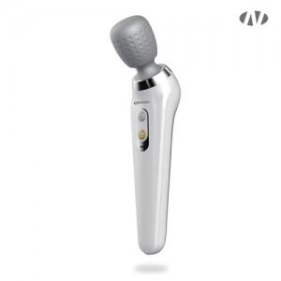 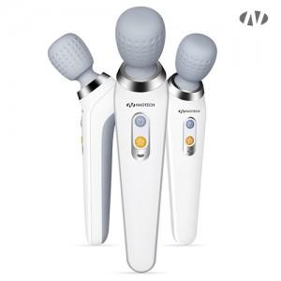 

【상세/제작정보】 | <br>인쇄위치 : 손잡이 정면<br><br>인쇄 최대사이즈 [세로방향인쇄]<br>레이저인쇄 : 가로15mm x 세로80mm<br>풀컬러 UV인쇄 : 가로20mm x 세로40mm

【인쇄/포장옵션】 | 레이저, 풀칼라 / 포장지포장

【공급단가】 | 수량 | 30~ | 50~ | 100~ | 300~ | 500~
*VAT별도 | 단가 | 28,360원 | 26,830원 | 25,520원 | 24,870원 | 24,430원

【상품 URL】 | https://www.synergygift.co.kr:443/src/goods_detail.php?gdno=15193

